開発環境
1 | Eclipseのインストール

 | 1 | ダウンロード

 |  | http://mergedoc.osdn.jp/
 |  | からダウンロードする。

 |  | UltimateはPHPなどの言語も含まれるが、JavaはJava専用になる。
 |  | FullEditionはその他必要なツール類もEclipse内に含まれる。

 | 2 | 環境の設定

 |  | Windowsの制約のため、展開先ディレクトリー名に空白や日本語が入っていたり、MAX_PATH（260文字）を超えるようなパスを指定すると正常に動作しなくなります。
 |  | 解凍ツールは、Windows標準の展開ウィザードを使用してください。7-Zip、Lhaplus、Lhacaでは解凍が一部失敗します。

 |  | まずはファイル名を、pleiades などの短い名称に変更をしてください。

 |  | インストールはこれで完了です。

2 | JavaEE環境の構築

 | サーバーとして、GlashFishを使用します。

 | 但し、Eclipseのデフォルト設定では利用することが出来ないためサーバーアダプタを追加しEclipseからGlassFishを利用できるようにします。

 | 1 | サーバアダプターの追加

 |  | メニューバーから「ウィンドウ」 ⇒ 「設定] を選択します。

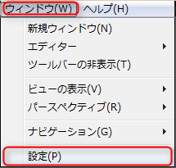

 |  | ランタイム環境を選択し、追加を選択します。

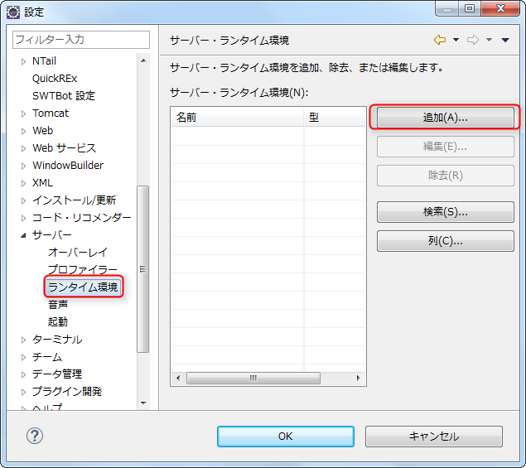

 |  | 「GlassFish Tools」を選択し「次へ」ボタンを押します。

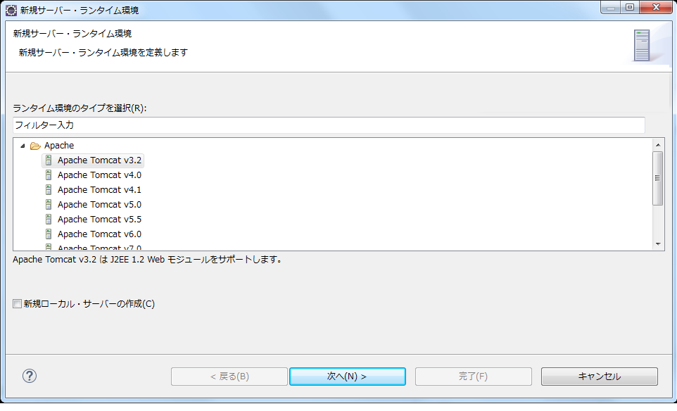

 |  | 「使用条件の条項に同意します」を選択して「完了」ボタンを押します。

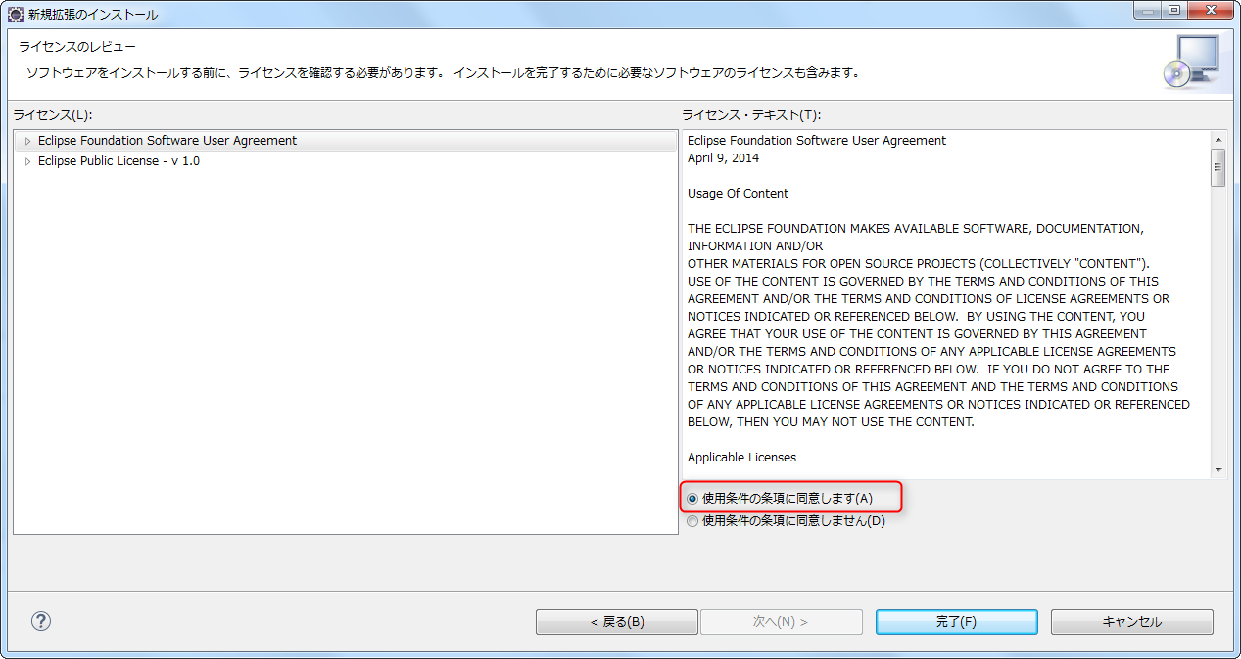

 | 2 | サーバー本体のインストール

 |  | https://glassfish.java.net/
 |  | からGlassFishをダウンロードする。

 |  | 参考 |  | ただしGlassFish4.1.1にはいくつか問題があります。

 |  |  |  |  | ・管理コンソールでデータソース(DBへの接続設定)の設定ができない（バグによるもの）
 |  |  |  |  | ・CDI利用時にトランザクション開始時のエラーがすべてTransactionExceptionになってエラー内容が分かりにくい（エラーハンドリングできない）
 |  |  |  |  | ・etc

 |  |  |  | このようなケースで悩まれる場合はGlassFish からフォークした「Payara」を使えば解決です。今回はGlassFishのを使った説明としますが、
 |  |  |  | Payaraでもほぼ同じ構成のため同じように設定してもらえればOKです。

 |  |  |  | Payaraは以下からダウンロードできます。 設定等はGlassFishと同じになります。
 |  |  |  | http://www.payara.fish/

 | 3 | サーバーの設定

 |  | このまま利用するとサーバー立ち上げ時や、コンソールに日本語を出力した際に文字化けが発生するので以下の設定を追加します。

 |  | {インストールディレクトリ}/glassfish4/glassfish/domains/domain1/config/domain.xmlに設定を追加する。

 |  | Javaの起動オプションを追加する。

 |  |  | java-configの中にjvm-optionsを指定している箇所があるので任意の場所に以下一行を追加します。

 |  |  |  | <jvm-options>-Dfile.encoding=UTF-8</jvm-options>

 | 4 | Eclipseのサーバー設定

 |  | メニューバーから「ウィンドウ」 ⇒ 「設定」⇒ 「サーバー」⇒「ランタイム環境」を選択します。
 |  | 「サーバー・ランタイム環境」より「追加」ボタンを押します。

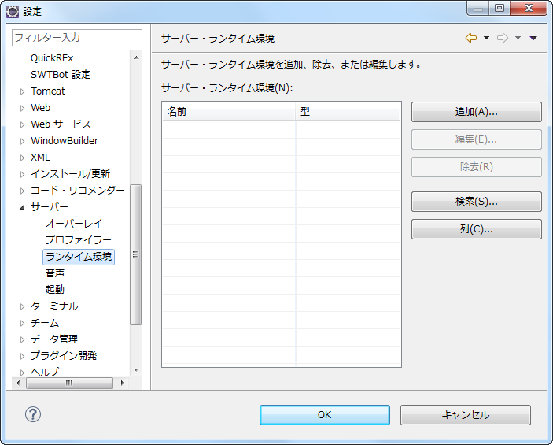

 |  | 先ほどまで表示されなかった「GlassFish」の文字が表示されていると思いますので、「GlassFish4」を選択し「次へ」ボタンを押します。
 |  | また、「新規ローカル・サーバーの作成」にチェックを入れておきましょう。

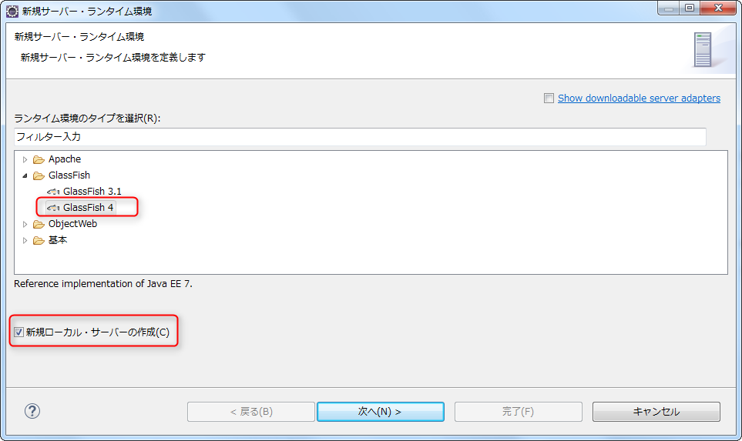

 |  | 「GlassFish location(G)」には「{インストールディレクトリ}/galssfish4/glassfish」を選択します。
 |  | Java location(J)には、使用するJDK（7か8）のJavaホームを次へを押す。

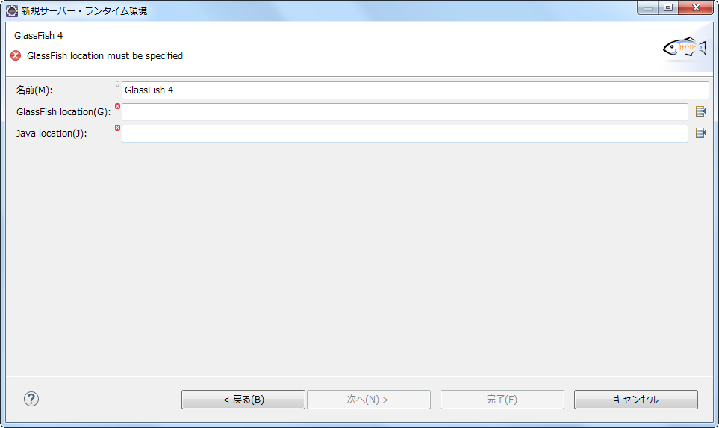

 |  | パスワード入力画面が表示されるが、何も入力しないで完了を押す。
 |  | パスワードを空にしないとEclipseからGlassFishが起動できなくなる。

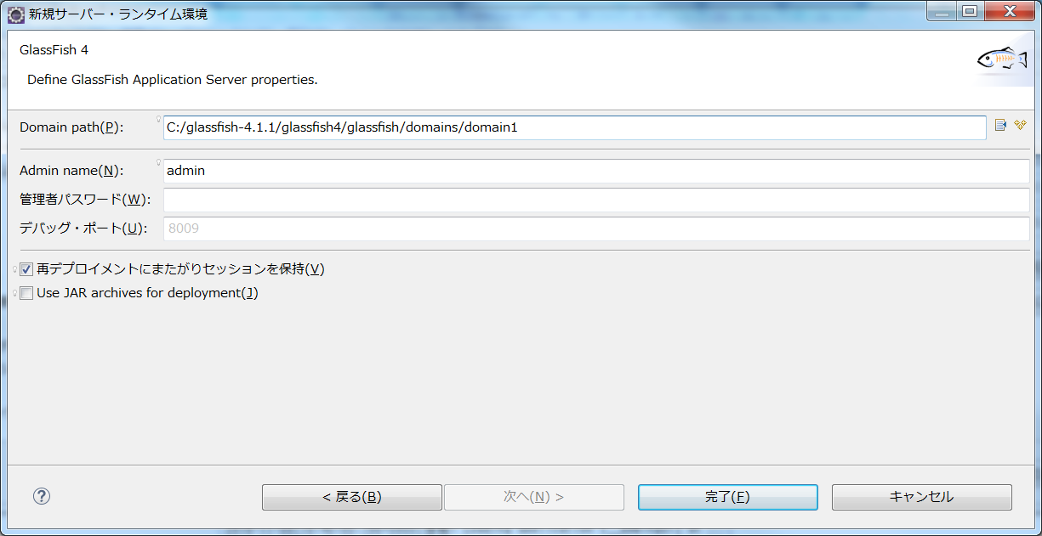

 | 5 | サーバービューの設定

 |  | ４の設定を行えば、サーバービューに自動的に起動されるが、念のために設定方法を記載する。

 |  | メニューバーから「ウィンドウ」⇒「ビューの表示」⇒「その他」のサーバーを選択する。

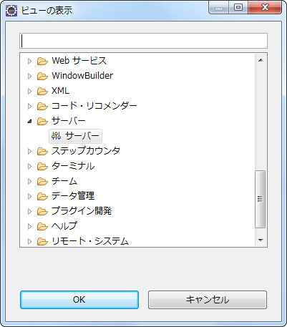

 |  | ここからGlassFishの起動停止が可能になる。

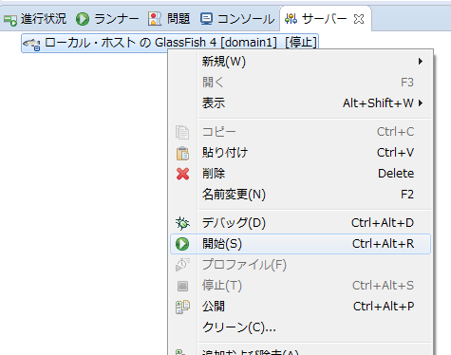

 |  | 起動に成功すると以下の画面が表示できる。

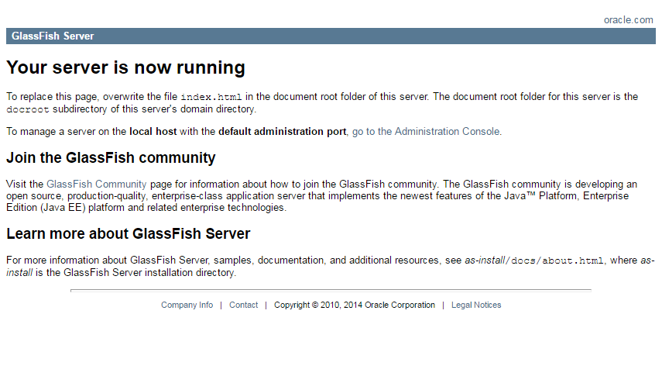

 | 6 | ホットデプロイの設定

 |  | デフォルトではホットデプロイが無効になっており、プログラムを変更する度に、GlassFishを再起動する必要がある。
 |  | そのため、開発段階では、ホットデプロイを有効にしておく。

 |  | サーバービューのGlassFishをダブルクリックすると、エディタ部分にGlassFishの設定ファイルの内容が表示される。

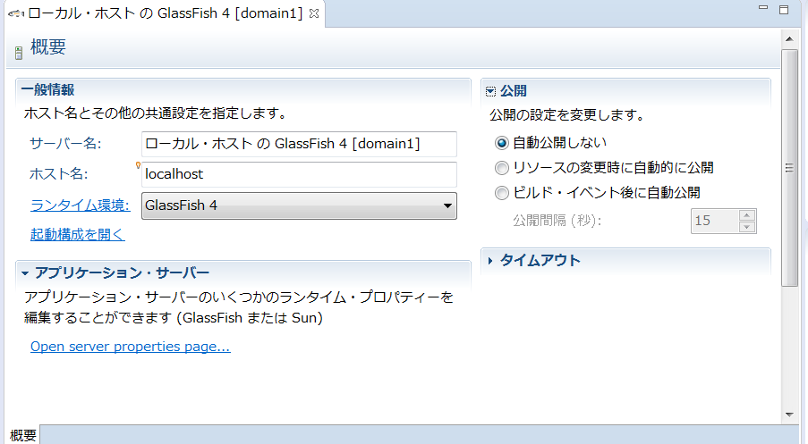

 |  | 公開箇所の自動公開にしないを、リソースの変更時に自動的に公開を選択する。

開発準備
EclipseでMaven形式のJSF開発プロジェクトを作成する方法

Eclipseのプロジェクトで該当するものは、以下の２つになる。

 | ① | （通常の）動的Webプロジェクト
 | ② | Maven形式の動的Webプロジェクト

ここでは、Maven形式の動的Webプロジェクトを作成する手順を照会する。

 | ツール |  |  | バージョン
 | Java(JDK) |  |  | Java 1.8.0_6
 | Eclipse |  |  | 4.5.2(Mars)
 | WTP(動的Webモジュール) |  |  | 3.1
 | JavaEE |  |  | JavaEE7(JSF2.2)
 | GlassFish |  |  | 4.1.1

1 | Mavenプロジェクトの作成

 | 「mavenプロジェクト」を選択して「次へ」ボタンを押します。

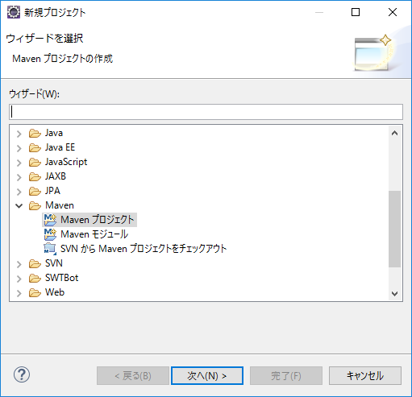

 | 「シンプルなプロジェクトの作成(S)(アーキタイプ選択のスキップ）」を選択して「次へ」ボタンを押します。

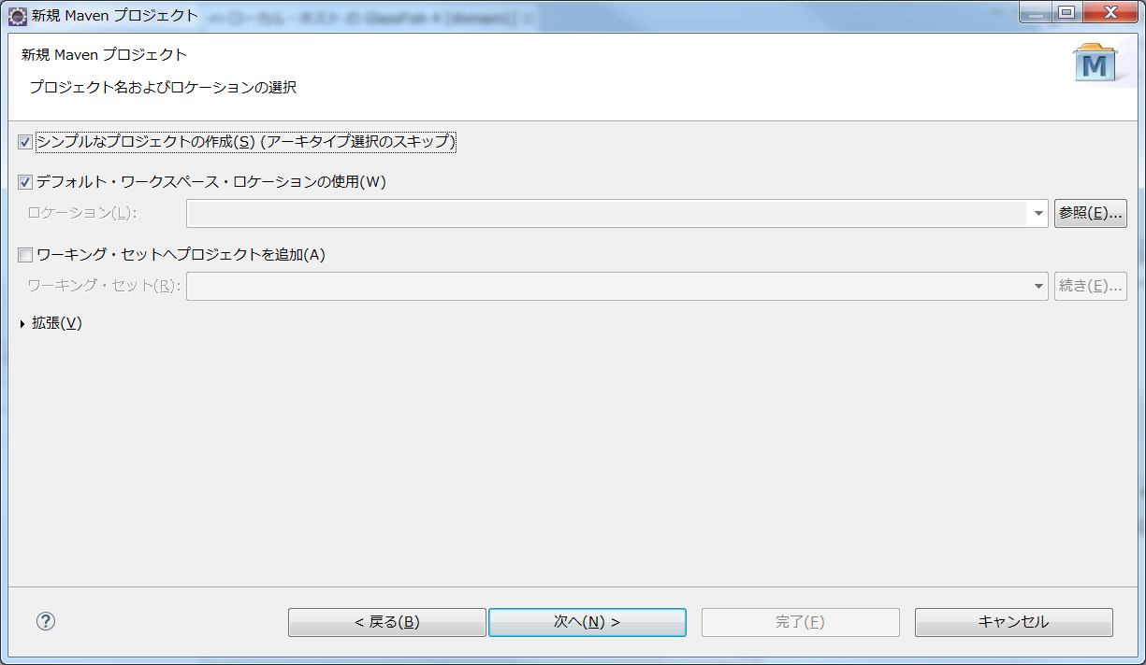

 | プロジェクトの情報を入力して、完了を押す。

 |  | ① | 「グループId」にはパッケージ名を入力
 |  | ② | 「アーティファクトId」にはプロジェクト名を入力（今回はJsfStudyとしました）
 |  | ③ | 「パッケージング」には「war」を選択

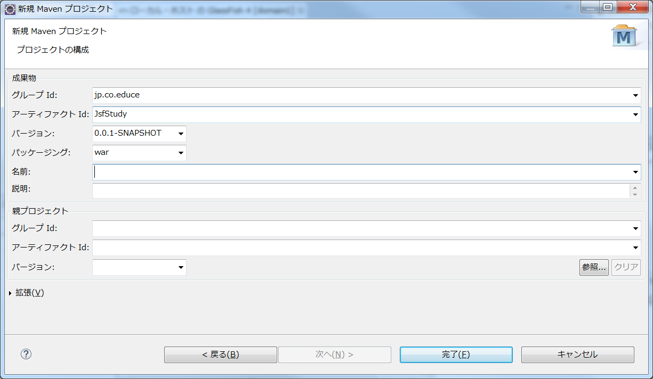

 | 以下のフォルダー構成でプロジェクトが作成される。

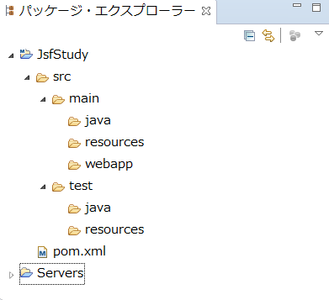
 |  |  |  |  | ○POM自体は非常に簡単なものが作成される。
 |  |  |  |  | <project xmlns="http://maven.apache.org/POM/4.0.0" xmlns:xsi="http://www.w3.org/2001/XMLSchema-instance" xsi:schemaLocation="http://maven.apache.org/POM/4.0.0 http://maven.apache.org/xsd/maven-4.0.0.xsd">
 |  |  |  |  | <modelVersion>4.0.0</modelVersion>
 |  |  |  |  | <groupId>jp.co.educe</groupId>
 |  |  |  |  | <artifactId>JsfStudy</artifactId>
 |  |  |  |  | <version>0.0.1-SNAPSHOT</version>
 |  |  |  |  | <packaging>war</packaging>
 |  |  |  |  | </project>

 | プロジェクトは作成されますがまだ終わりではありません。プロジェクト名を右クリック -> 「プロパティ」 -> 「Javaコンパイラー」を選択します。

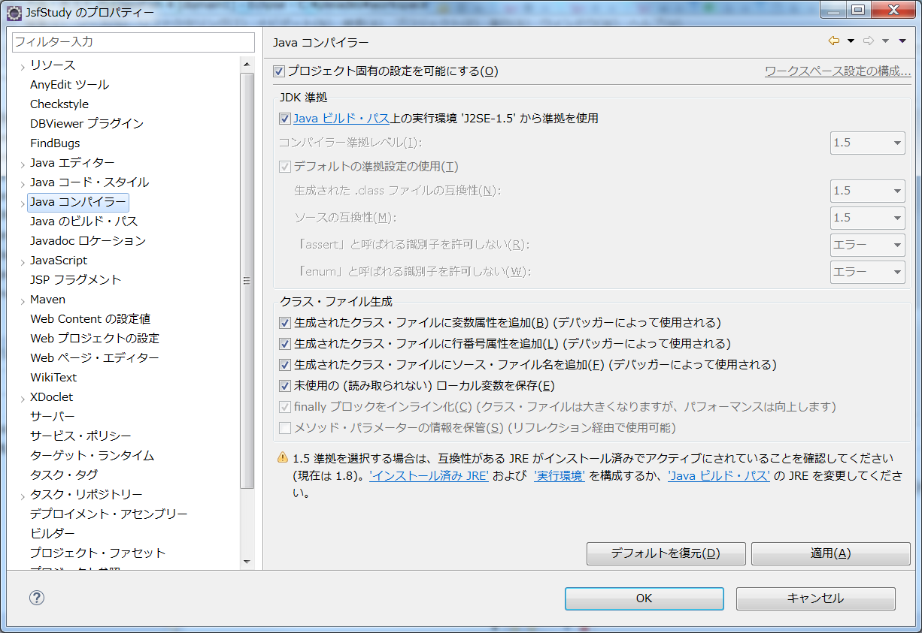

 | チェックを外してコンパイラー準拠レベルを「1.8」へ変更し「適用」ボタンを押します。

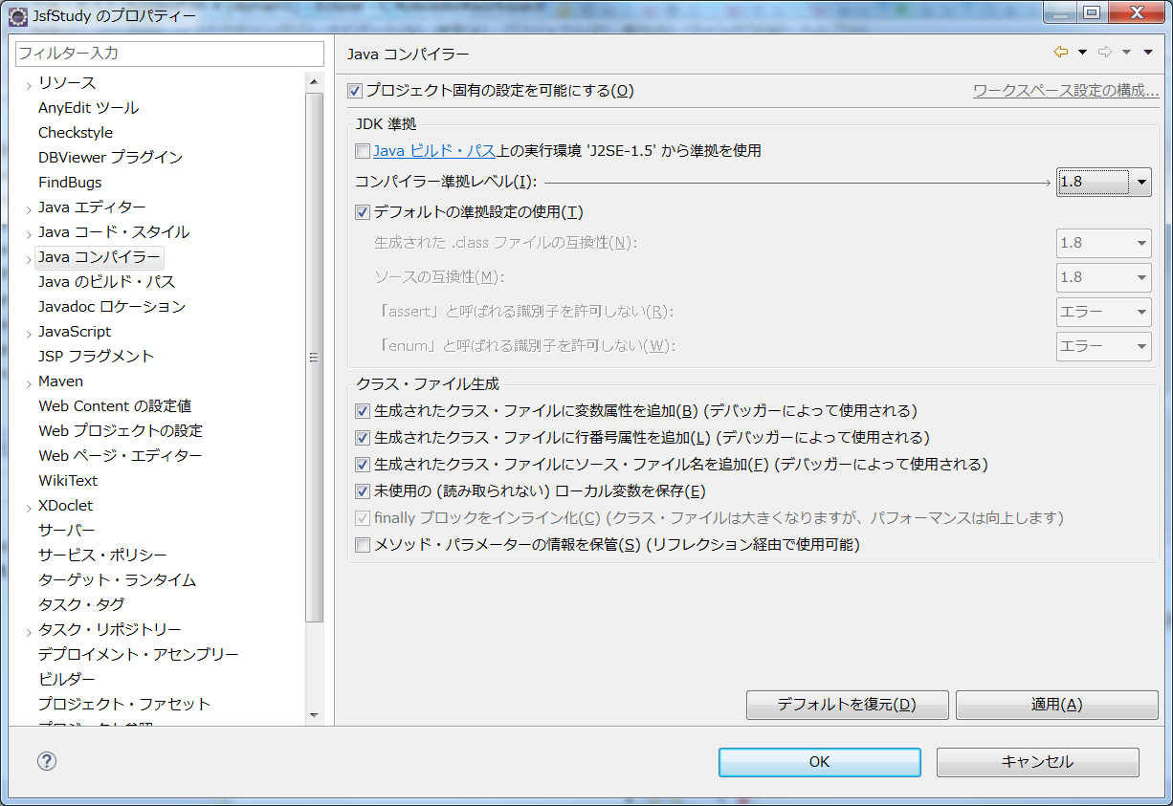

 | 続いて「プロジェクト・ファセット」を選択して、以下の設定を行う

 |  | ・ | 「Java」のバージョン「1.8」を選択
 |  | ・ | 「JavaServer Faces」にチェックを入れて「2.2」を選択
 |  | ・ | 「動的Webモジュール」にチェックを入れて「3.1」を選択
 |  | ・ | 最後に画面右側にある「ランタイム」タブを選択

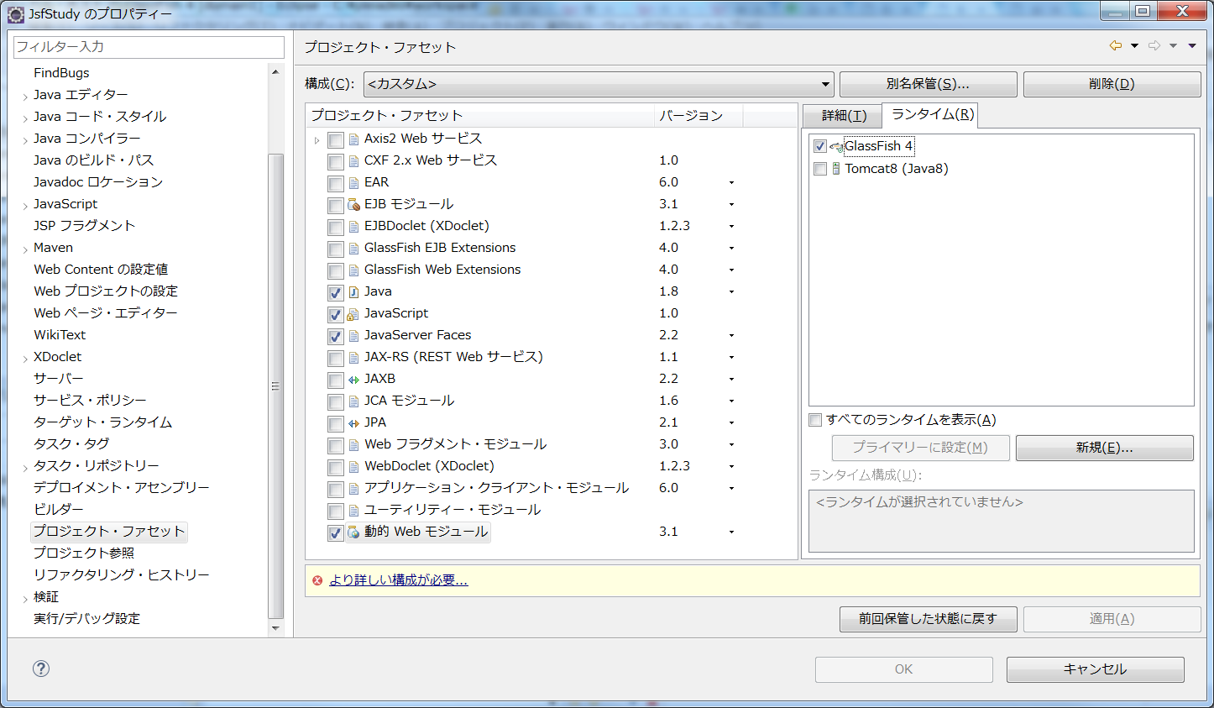

 | その後画面下に表示されている「より詳しい構成が必要…」をクリックします。
 | 特に変更は不要と思いますので、そのままOKを選択する。

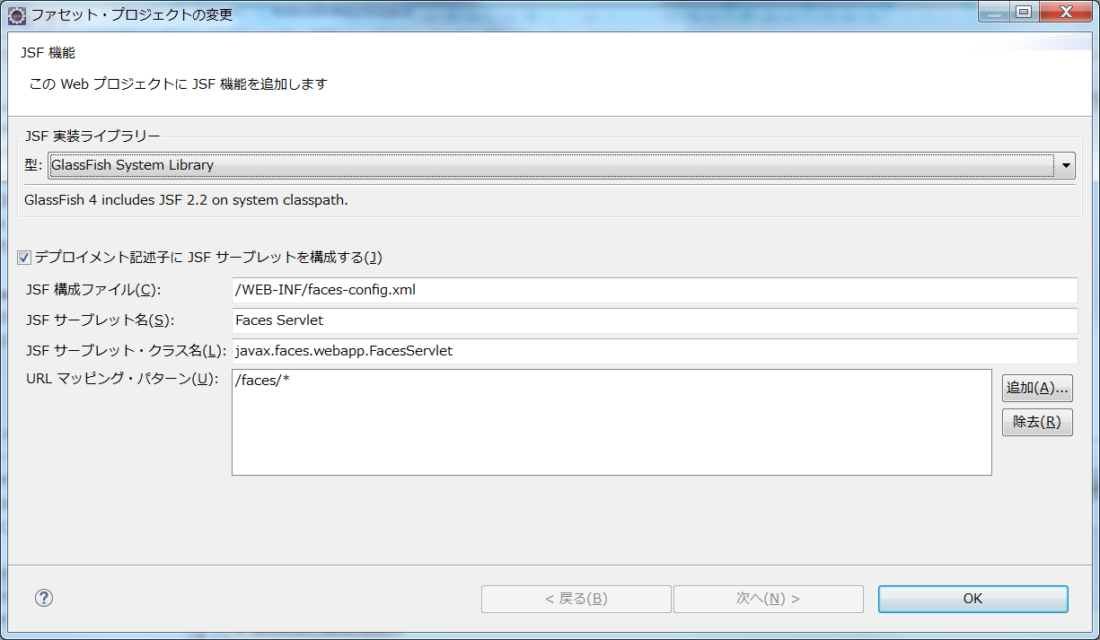

 | すべての設定が完了し、プロジェクトのエラー【POMファイルのエラー）も消えます。

2 | Mavenプロジェクトのフォルダ構成

 | 簡単にMavenプロジェクトのフォルダ構成を説明します。

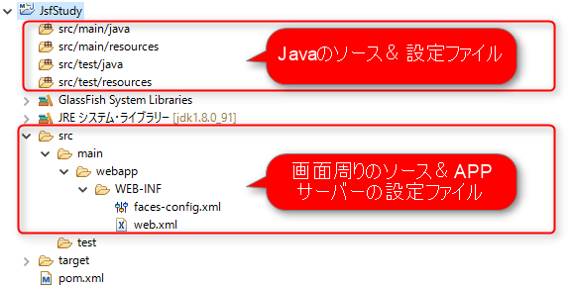

 |  | ・ | 「src/main/java」：実際に動作するアプリケーションのJavaソースを配置
 |  | ・ | 「src/main/resources」：実際に動作するアプリケーションのリソースファイルを配置
 |  | ・ | 「src/test/java」：JUnitのJavaソースを配置
 |  | ・ | 「src/test/resources」：JUnit実行時に利用するリソースファイルを配置
 |  | ・ | 画面周りのソースや設定ファイルは「src.main.webapp」以下に配置

 |  |  | ※リソースファイルとは設定ファイルやプロパティファイルのことを指します。

3 | 動作確認用のFaseletページを作成（中身はHTMLで良い）

 | JSFでは画面はすべて「XHTML」形式のファイルを作成します。webapp直下に「index.xhtml」を作成し、下記を記入してください。

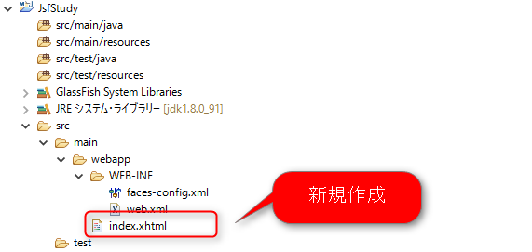

4 | プロジェクトをサーバーに追加

 | 作成したプロジェクトをEclipseから起動する設定を行います。

 | サーバータブに表示されているサーバーを右クリック

 | 「追加および除去」を選択します。

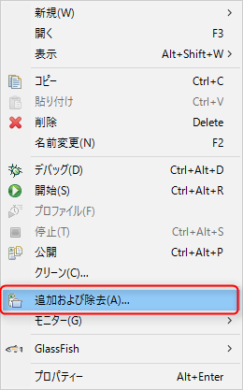

 | JsfStudyを追加します。

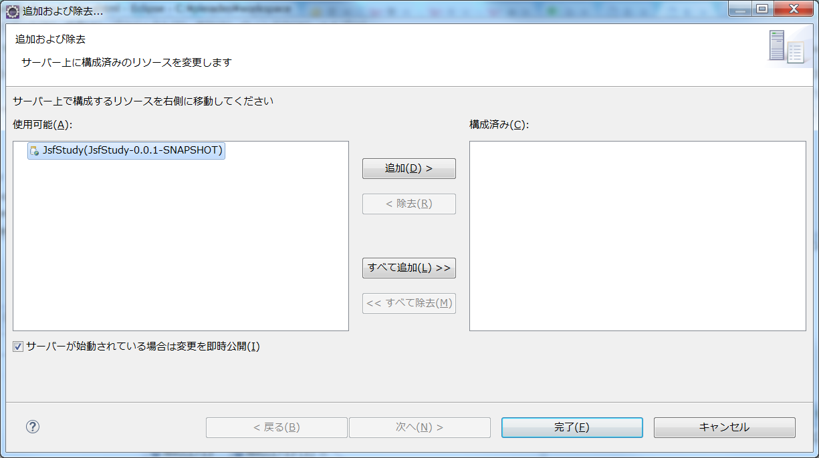

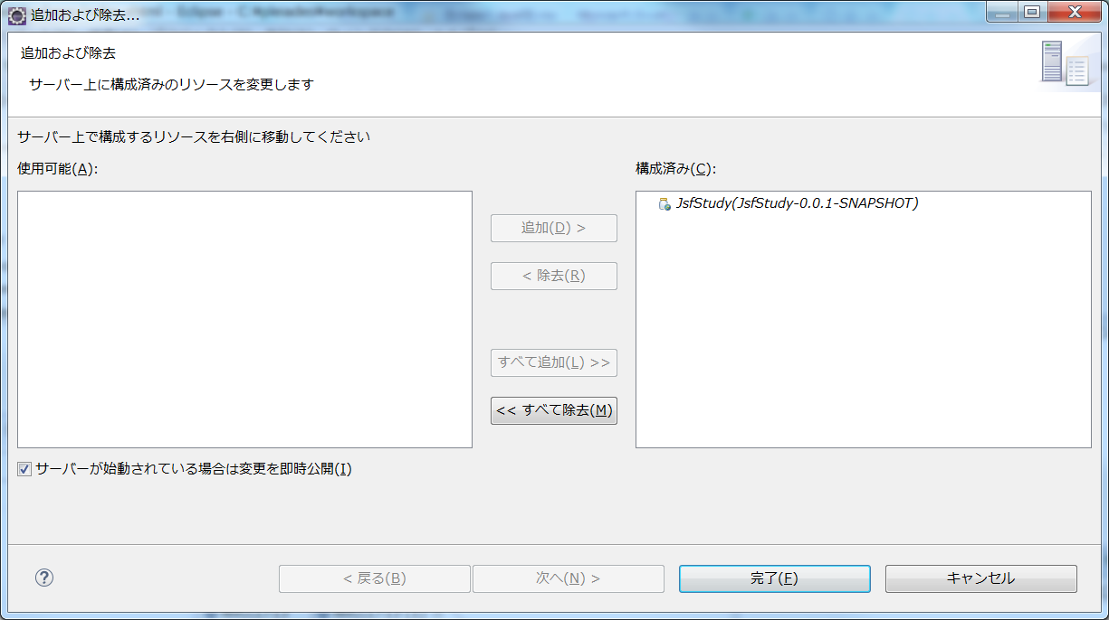

 | プロジェクトがサーバーに追加されました。

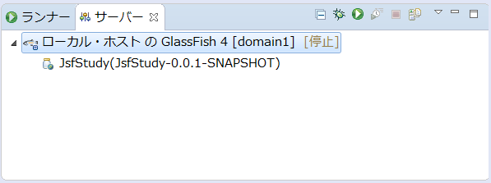

5 | サーバーの起動とアプリケーションの動作確認

 | サーバーを起動して以下のURLへアクセスしてください。

 | http://localhost:8080/JsfStudy/faces/index.xhtml

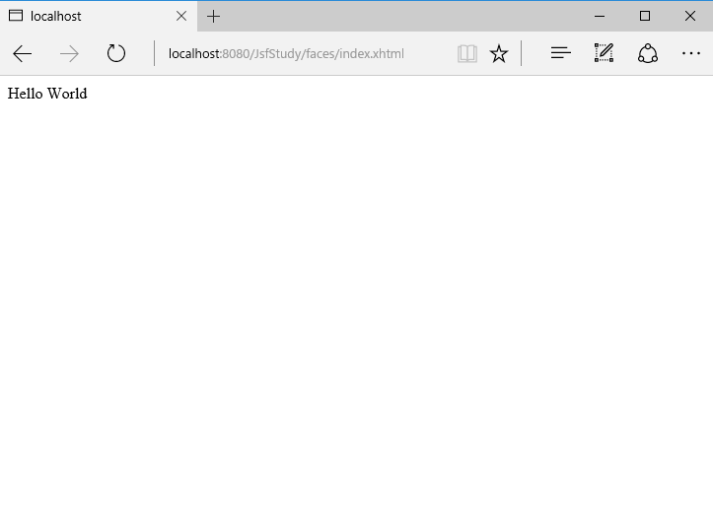

 | 上記画面が表示されれば成功です。

サーバーの追加
1 | Tomcat8の追加

 | JSF2以降はTomcat8以降が必要になる。

 | 1 | サーバービュー上で右クリックをして、新規、サーバーを選択する。

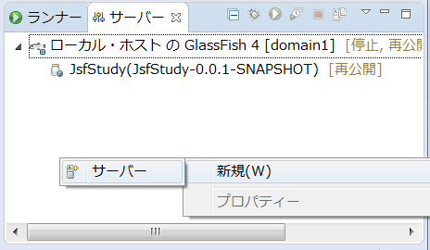

 | 2 | 新規さs-バーとして、Tomcat V8を選択して、次へを押す。

 |  | サーバー・ランタイム環境がTomcat8になることを確認する。

 |  | サーバー・ランタイム環境のTomcat8がない場合は追加する。（Eclipse 4.6（Neon））には、Tomcat8が含まれている）

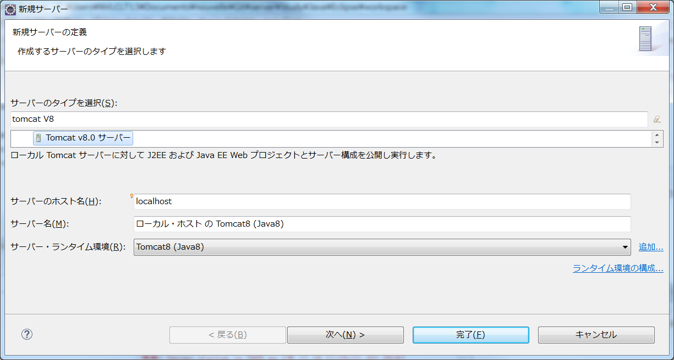

 | 3 | 追加は行わず、完了を押す。

 |  | この後に、Tomcatの構成を変更する可能性がある。 追加をすると変更できない箇所があるため、そのまま完了する。

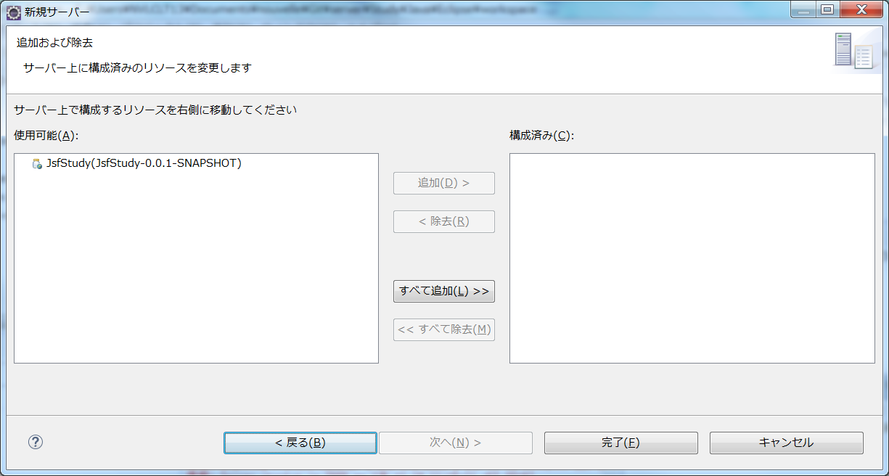

2 | Tomcatの構成の変更

 | 1 | サーバービューのTomcat8をダブりクリックして、エディタ上にTomcatの構成ファイルを開く。

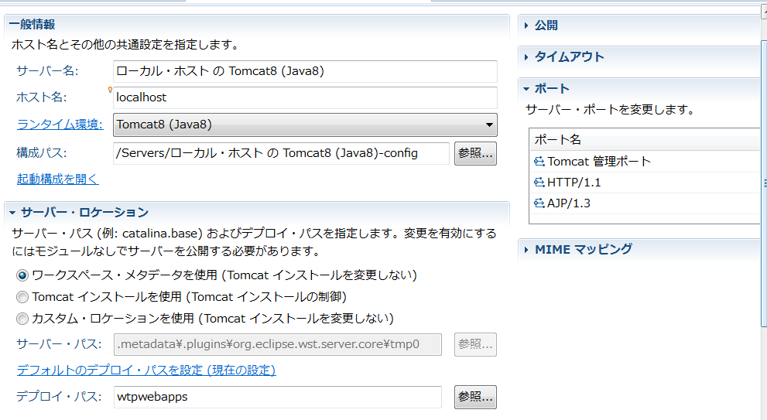

 |  | サーバーロケーションは以下の２つのどちらかを使用

 |  | 1 | ワークスペース・メタデータを使用（Tomcatインストールを変更しない）

 |  |  | ワークスペース上のServerにあるメタデータが使用される。

 |  | 2 | Tomcatインストールを使用（Tomcatインストールの制御）

 |  |  | Tomcatインストールディレクトリの方へソースが配備される。
 |  |  | そのため、デプロイ・パスもwebappsにする必要がある。

3 | 必要なモジュールの追加

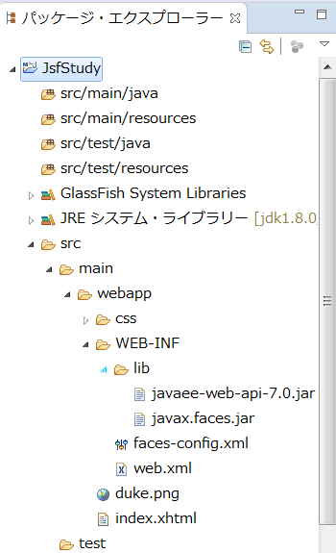

 |  |  |  | WEB-INF\Lib配下にJavaEE用のJarファイルを追加する必要がある。
 |  |  |  | これを作成しないとJSFが動作しない。

